상품제안서
유썬앤레인 유썬 8K 5단 수동 경량 양우산(UPF50+) | 상품코드: F30882

 |  |  |  |  |  |  | 02-412-0044 | www.easy1.co.kr
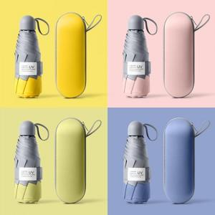

【상세/제작정보】

【인쇄/포장옵션】 | 실크, 풀칼라, 원단인쇄/실크1도 / 포장지포장

【공급단가】 | 수량 | 50~ | 100~ | 300~ | 500~ | 1,000~
*VAT별도 | 단가 | 11,040원 | 10,850원 | 10,580원 | 10,390원 | 10,120원

【상품 URL】 | https://dev.easy1.co.kr:443/src/goods_detail.php?gdno=30882

